Tabele zbiorcze
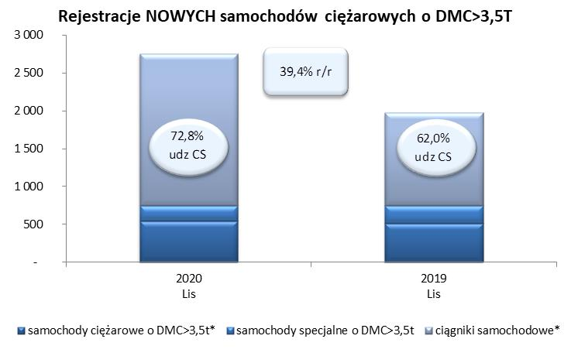
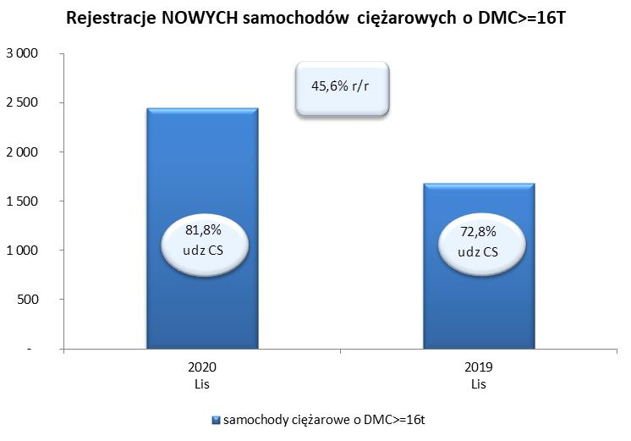
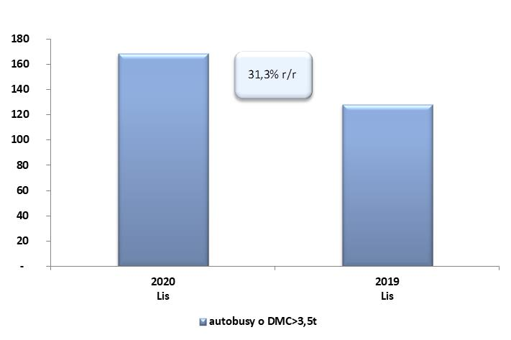
PZPM na podstawie danych CEP (MC) |  |  |  |  |  | 04/12/2020
 |  |  |  |  |  | sztuki
PIERWSZE REJESTRACJE NOWYCH POJAZDÓW UŻYTKOWYCH O DMC>3,5T
 | 2020 Lis | 2019 Lis | % zmiana r/r | 2020 Sty - Lis | 2019 Sty - Lis | % zmiana r/r
SAMOCHODY CIĘŻAROWE - RAZEM | 2,755 | 1,976 | 39.4% | 18,365 | 26,689 | -31.2%
samochody ciężarowe o DMC>3,5t* | 547 | 511 | 7.0% | 4,413 | 6,319 | -30.2%
samochody specjalne o DMC>3,5t | 202 | 239 | -15.5% | 1,038 | 1,066 | -2.6%
ciągniki samochodowe* | 2,006 | 1,226 | 63.6% | 12,914 | 19,304 | -33.1%
AUTOBUSY - RAZEM | 168 | 128 | 31.3% | 1,343 | 2,324 | -42.2%
RAZEM POJAZDY UŻYTKOWE | 2,923 | 2,104 | 38.9% | 19,708 | 29,013 | -32.1%
*/ Nie uwzgledniono rejestracji własnych marek krajowych producentów

